그림 1, 2
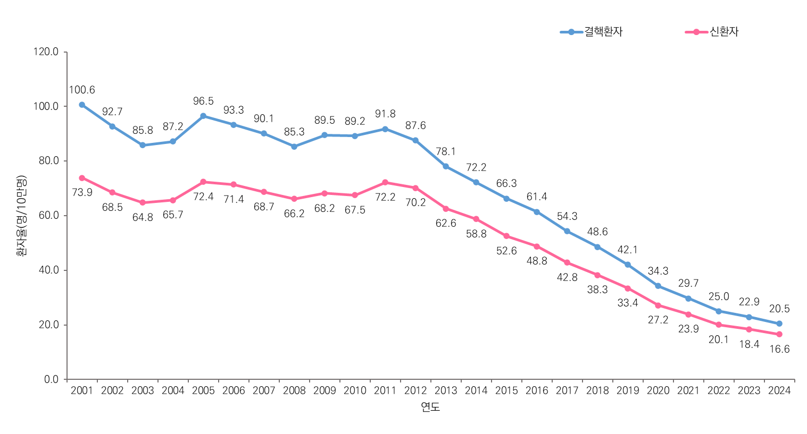
[그림 1] 결핵 (신)환자율 2001-2024
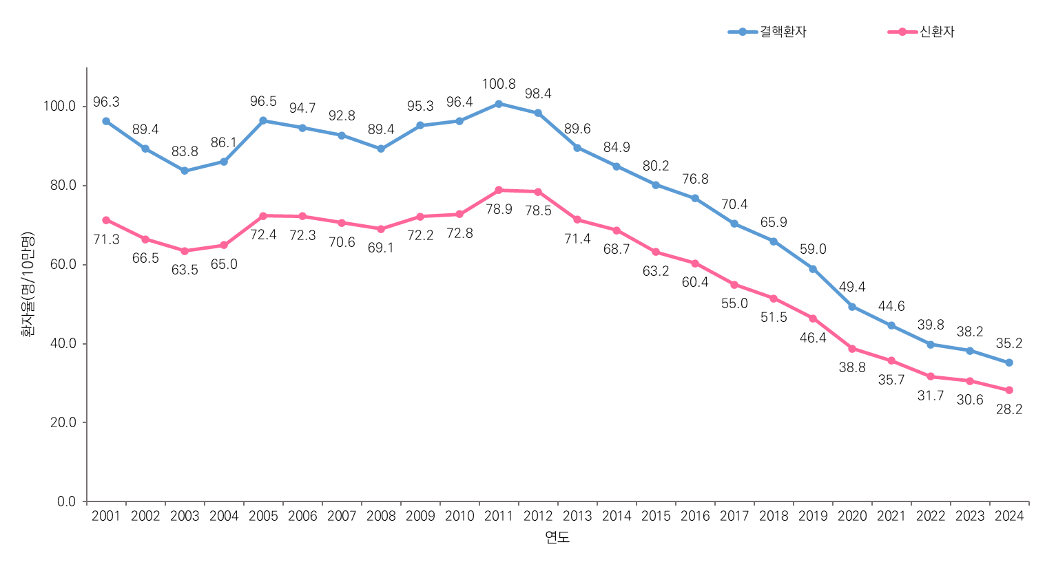

[그림 2] 결핵 연령표준화 (신)환자율 2001-2024

그림 3,4,5,6
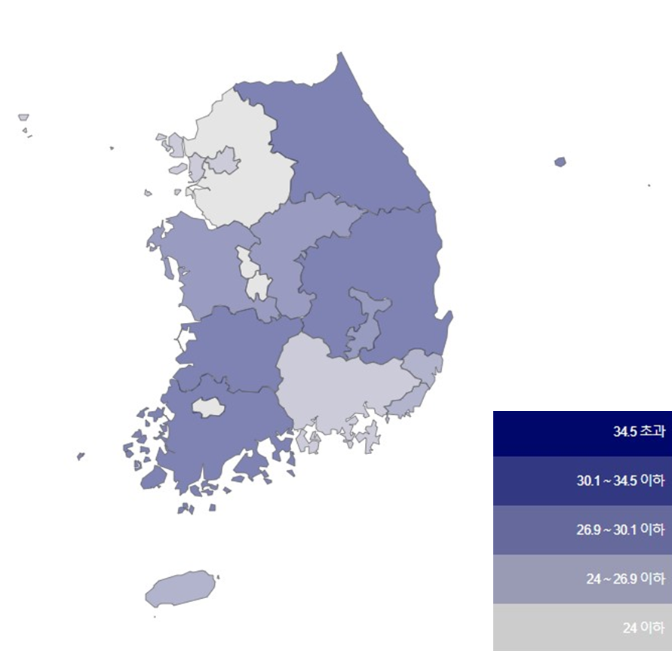
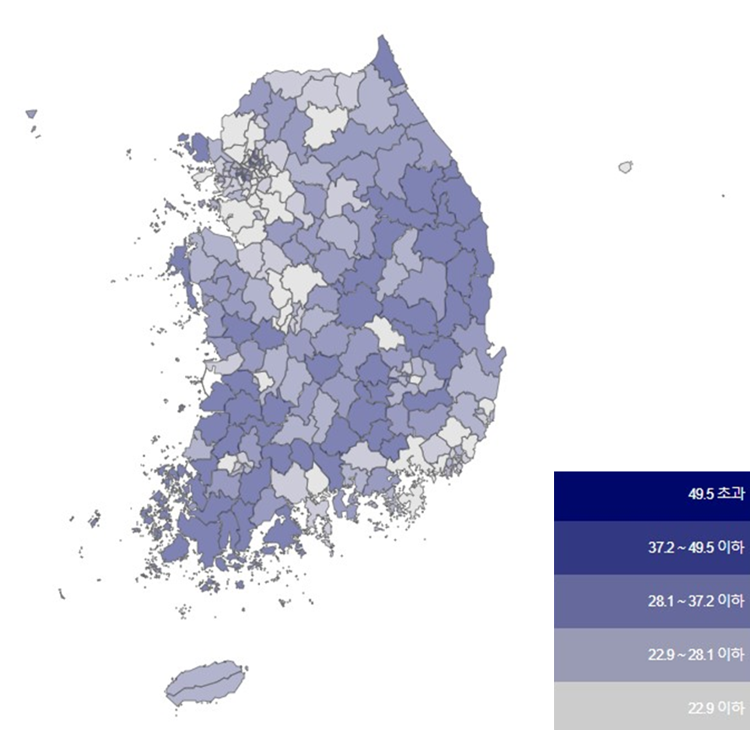
그림 3 시·도별 결핵환자율 2024 | 그림 4 시·군·구별 결핵환자율 2024
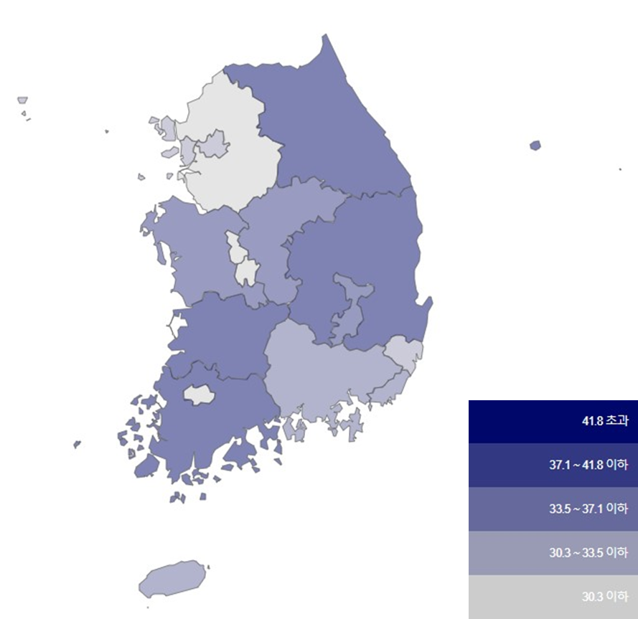
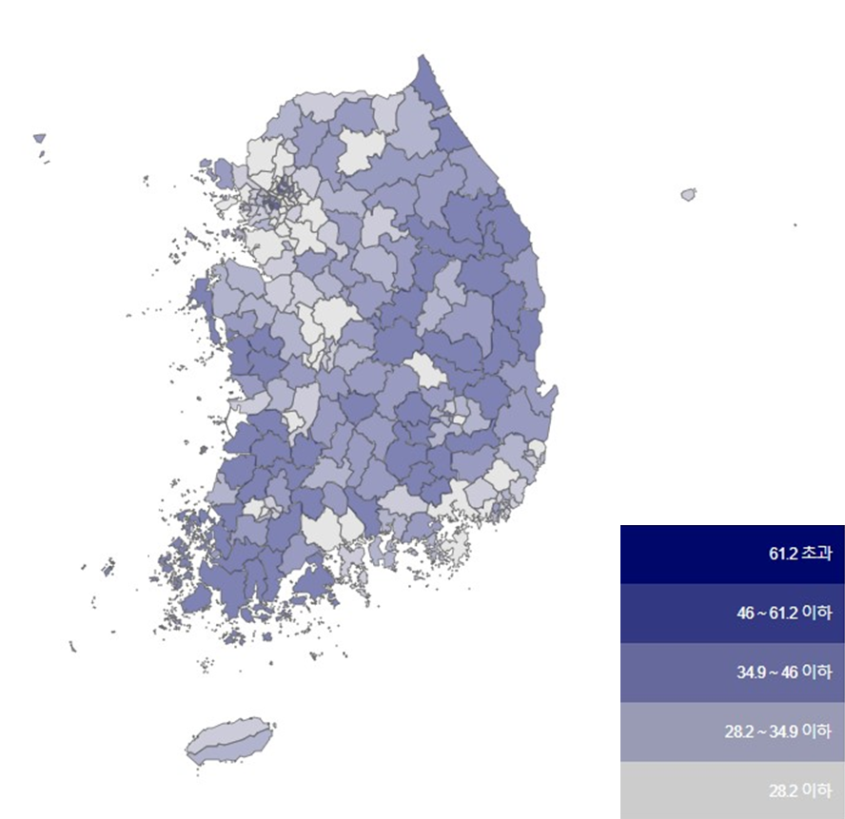

그림 5 시·도별 결핵 신환자율 2024 | 그림 6 시·군·구별 결핵 신환자율 2024

그림 7,8
[그림 7] 성별 연령별 결핵환자율 2024
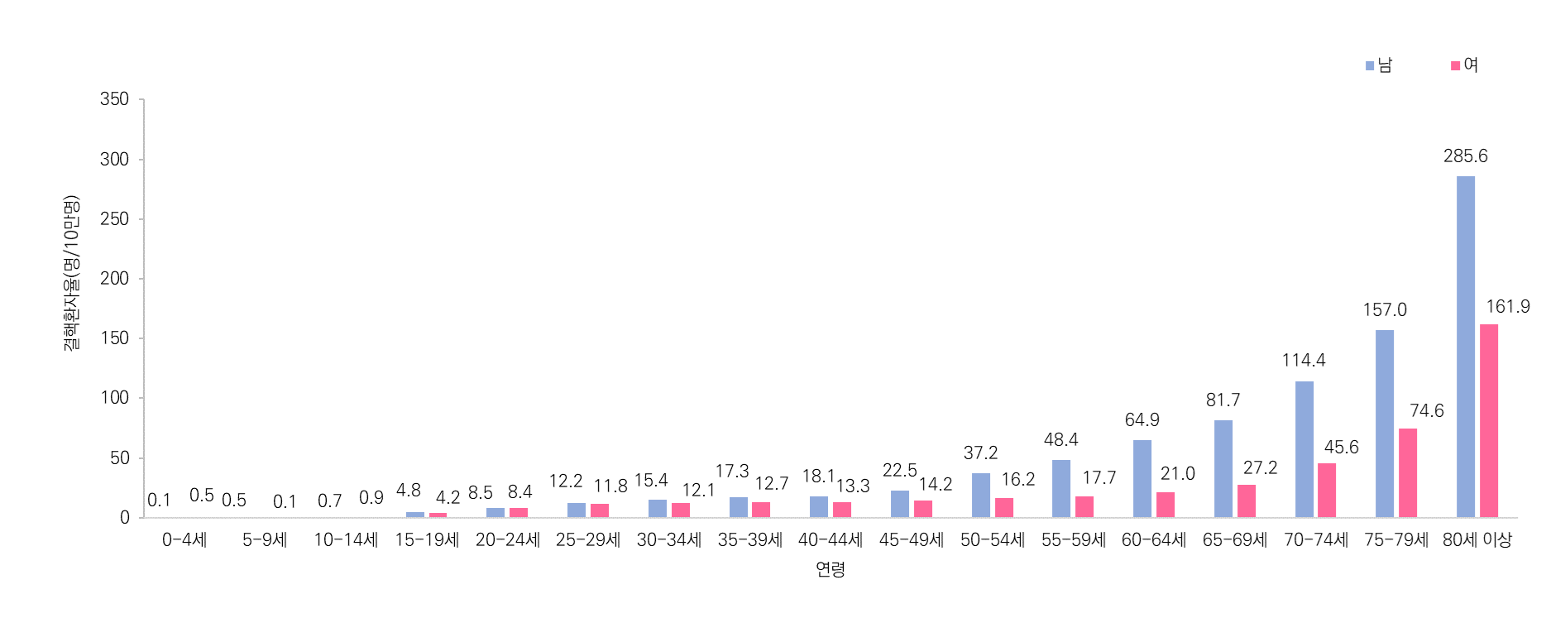


[그림 8] 시･도별 결핵 (연령표준화) 환자율 2024

